Dashboard Fluxo de Caixa
Dashboard de Fluxo de Caixa

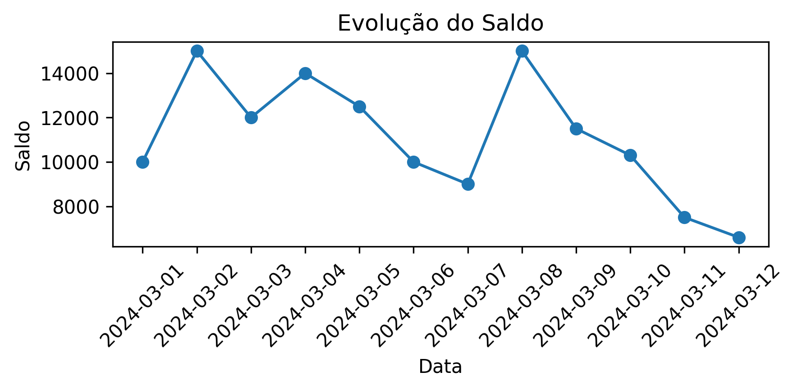
Data | Descrição | Receitas | Despesas | Saldo
2024-03-01 | Saldo Inicial | 10,000.00 | 0.00 | 10,000.00
2024-03-02 | Venda de Produtos | 5,000.00 | 0.00 | 15,000.00
2024-03-03 | Pagamento de Fornecedores | 0.00 | 3,000.00 | 12,000.00
2024-03-04 | Recebimento de Clientes | 0.00 | 2,000.00 | 14,000.00
2024-03-05 | Despesas Operacionais | 0.00 | 1,500.00 | 12,500.00
2024-03-06 | Recebimento de Clientes | 0.00 | 2,500.00 | 10,000.00
2024-03-07 | Pagamento de Despesas | 0.00 | 1,000.00 | 9,000.00
2024-03-08 | Venda de Produtos | 6,000.00 | 0.00 | 15,000.00
2024-03-09 | Recebimento de Clientes | 0.00 | 3,500.00 | 11,500.00
2024-03-10 | Despesas Operacionais | 0.00 | 1,200.00 | 10,300.00
2024-03-11 | Recebimento de Clientes | 0.00 | 2,800.00 | 7,500.00
2024-03-12 | Pagamento de Despesas | 0.00 | 900.00 | 6,600.00

